外部設計書
外部設計書 |  |  |  |  |  |  | 画面名 |  | タスク表示画面 |  |  |  | 作成者 |  |  | 更新者
 |  |  |  |  |  |  | システム名 |  | Sol-ty |  |  |  | 作成日 |  |  | 更新日
 |  |  |  |  |  |  | 備考

 | 画面設計
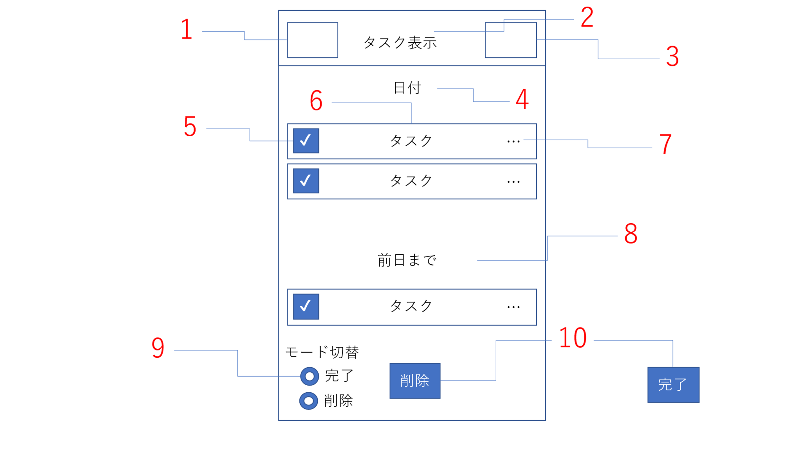

 | 機能設計
 |  |  |  | ページロード
 |  |  |  |  | ページロード時に以下の処理を実行する。
 |  |  |  |  | ユーザーをもとに、その日の日付に登録されているタスク一覧を取得する。
 |  |  |  |  | 取得後、未完了のタスク一覧を表示する。
 |  |  |  |  | 前日までのところには、期限切れのタスク一覧を表示する。

 |  |  | 1 | ハンバーガーメニュー
 |  |  |  |  | ハンバーガーメニューを表示する。押された項目の画面に遷移する。
 |  |  | 2 | タイトル表示
 |  |  |  |  | ページのタイトルを表示する。
 |  |  | 3 | ログアウト
 |  |  |  |  | ボタンが押された際ログインページに遷移する
 |  |  | 4 | 日付表示
 |  |  |  |  | ログインした際など、最初は当日の日付が表示される。カレンダーから遷移した際には受け渡された日付を表示する
 |  |  | 5 | チェックマーク
 |  |  |  |  | チェックをつけたタスクを「10 完了・削除ボタン」で操作することができる。
 |  |  | 6 | タスク
 |  |  |  |  | 指定した日付のDBに登録されているタスクを表示する。
 |  |  | 7 | 編集ボタン
 |  |  |  |  | クリックすることでタスク名の編集をすることができる。
 |  |  | 8 | 前日まで
 |  |  |  |  | 期限切れのタスクを表示する。表示方法は日付表示の方と同じ。
 |  |  | 9 | モード切替
 |  |  |  |  | 完了を押すことで完了モードへ切り替わる。削除を押すことで削除モードへ切り替わる。
 |  |  |  |  | モード切替により、「10 完了・削除ボタン」の完了と削除が入れ替わる
 |  |  | 10 | 完了・削除ボタン
 |  |  |  |  | クリックすることで完了または削除を行う

 | 項目定義書

 | No |  | 物理名 |  |  | 論理名 |  | 画面型 |  | データ型 | min | max | DBテーブル | DBカラム | 備考
 |  | 1 | hamburger |  |  | ハンバーガーメニュー |  | ham
 |  | 2 | title |  |  | タイトル |  | h2
 |  | 3 | logout |  |  | ログアウト |  | href
 |  | 4 | day |  |  | 日付表示 |  | text |  | String
 |  | 5 | check |  |  | チェックマーク |  | input |  | boolean |  |  | Task | status | タスクごとに完了未完了のフラグを記録
 |  | 6 | task |  |  | タスク |  | Textbox |  | String | 1 | 32 | Task | taskcontent | タスク内容表示 |  | サイズ変更の可能性あり
 |  | 7 | edit |  |  | 編集ボタン |  | button |  |  |  |  |  |  | これを押すとタスクが編集できる
 |  | 8 | before |  |  | 前日まで |  | text
 |  | 9 | mode |  |  | モード切替 |  | radiobutton
 |  | 10 | compdelete |  |  | 完了・削除ボタン |  | submit

